Sheet3
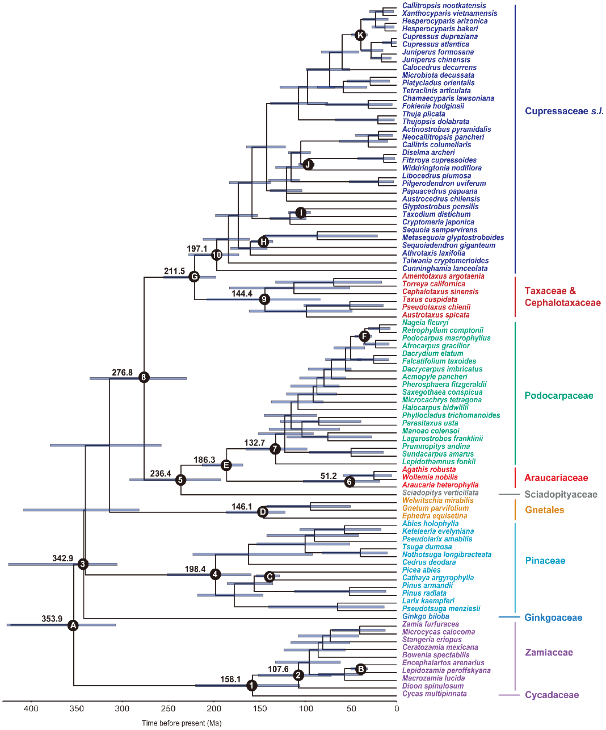
from chen zhiduan's paper | from lidezhu's paper
https://journals.plos.org/plosone/article?id=10.1371/journal.pone.0107679

